paises-tabelas
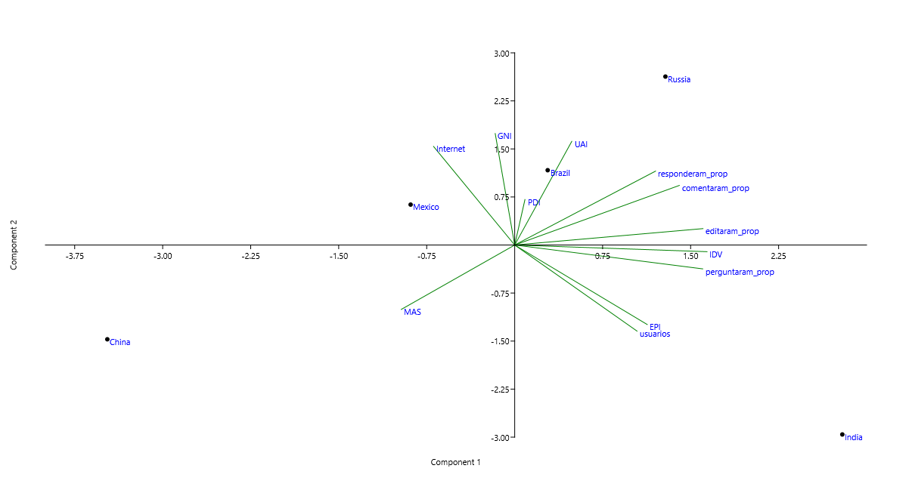
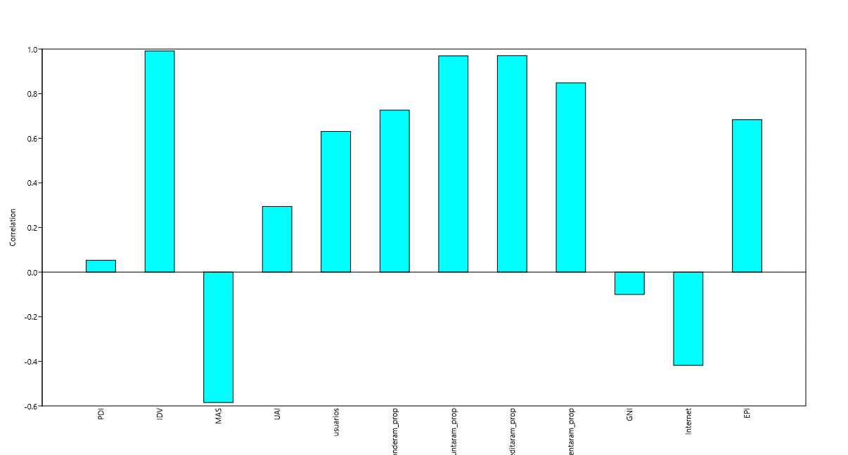
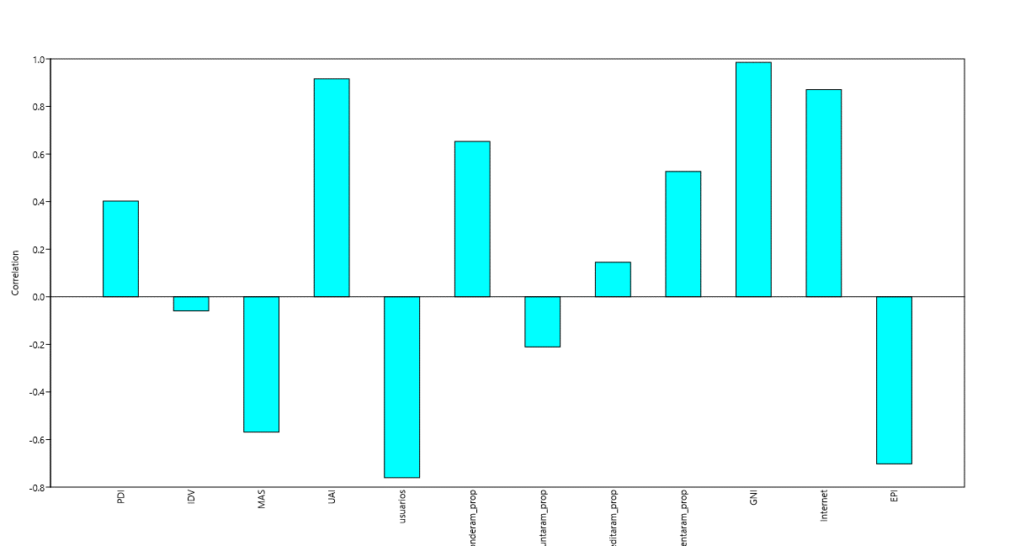
Variáveis | China | Brasil | Rússia | Índia | México
Usuários | 2973 | 10717 | 70970 | 13401 | 10701
Respostas | 0.4736 | 0.4827 | 0.4558 | 0.3557 | 0.5176
Perguntas | 0.4541 | 0.4658 | 0.5814 | 0.3631 | 0.4858
Edição de Conteúdo | 0.0639 | 0.0835 | 0.0947 | 0.0298 | 0.0833
Comentários | 0.183 | 0.2039 | 0.2023 | 0.1078 | 0.2405
PDI | 81 | 69 | 77 | 80 | 93
IDV | 30 | 38 | 48 | 20 | 39
MAS | 69 | 49 | 56 | 66 | 36
UAI | 82 | 76 | 40 | 30 | 95
GNI | 9600 | 11630 | 1530 | 5680 | 12700
Acesso à Internet | 35 | 45 | 10.1 | 38.3 | 49
Fluência em Inglês | 49.83 | 49.96 | 53.54 | 50.15 | 50.44
 |  |  |  |  |  | PC | Variação Explicada
 |  |  |  |  |  | 1 | 46.61
 |  |  |  |  |  | 2 | 40.818
 |  |  |  |  |  | 3 | 8.1739
 |  |  |  |  |  | 4 | 4.3989
 |  |  |  |  |  |  |  |  | PC 1 | PC 2 | PC 3 | PC 4
 |  |  |  |  |  |  |  | Usuários | 0.26669 | -0.3436 | 0.11048 | -0.15041
 |  |  |  |  |  |  |  | Respostas | 0.30703 | 0.29504 | -0.10122 | 0.26235
 |  |  |  |  |  |  |  | Perguntas | 0.40985 | -0.095176 | -0.030525 | 0.16968
 |  |  |  |  |  |  |  | Edição de Conteúdo | 0.41042 | 0.065508 | -0.19337 | -0.018075
 |  |  |  |  |  |  |  | Comentários | 0.35887 | 0.23803 | 0.0049954 | 0.063345
 |  |  |  |  |  |  |  | PDI | 0.02243 | 0.18176 | 0.90163 | 0.26823
 |  |  |  |  |  |  |  | IDV | 0.41919 | -0.026639 | -0.094665 | -0.096427
 |  |  |  |  |  |  |  | MAS | -0.24717 | -0.25695 | -0.23785 | 0.72756
 |  |  |  |  |  |  |  | UAI | 0.1245 | 0.41394 | -0.072884 | 0.36106
 |  |  |  |  |  |  |  | GNI | -0.042433 | 0.44516 | -0.13445 | -0.054113
 |  |  |  |  |  |  |  | Acesso à Internet | -0.17685 | 0.3935 | 0.00058771 | -0.35523
 |  |  |  |  |  |  |  | Fluência em Inglês | 0.28897 | -0.31741 | 0.19323 | -0.073132

 |  |  |  |  |  |  |  |  |  |  |  |  | dados July 2008 to April 2014

